приложение1.
 |  |  |  |  |  |  |  | Приложение 2

 | ПЕРЕЧЕНЬ
 | закупаемых медицинских изделий, требующих сервисного обслуживания
№ лота | Наименование | Кол-во | Стоимость (тенге) | Общая сумма | Бюджет | Условия поставки | Сроки поставки | Место поставки | Условия оплаты
1 | Видео-уретерореноскоп | 1 | 16,769,200.00 | 16,769,200.00 | местный бюджет | DDP | 60 календарных дней | г.Караганда,пр.Н.Назарбаева 10А/DDP | 30% предоплата согласно плана финансирования, 70% по факту поставки в 2021 году
2 | Система ультразвуковая диагностическая медицинская | 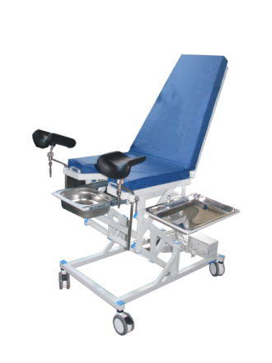 1 | 40,400,000.00 | 40,400,000.00 | местный бюджет | DDP | 60 календарных дней | г. Караганда, пр. Н. Назарбаева 10А/DDP | 30% предоплата согласно плана финансирования, 70% по факту поставки в 2021 году
3 | Система ультразвуковая диагностическая медицинская | 1 | 44,400,000.00 | 44,400,000.00 | местный бюджет | DDP | 60 календарных дней | г.Караганда, ул. Ерубаева, 41/43/DDP | 30% предоплата согласно плана финансирования, 70% по факту поставки в 2021 году
 | Итого | 3 |  | 101,569,200.00

 |  |  | Председатель тендерной комиссии |  |  | Е. Ш. Нурлыбаев

